Worksheet
視能訓練士 | 2022 | 斜視【斜視治療】 |  | 2022_co_22_am001
 |  | 斜視手術時に内直筋を牽引したところ心拍数が低下した。 関連するのはどれか。
 |  | 1 | 動眼神経
 |  | 2 | 顔面神経
 |  | 3 | 内耳神経
 |  | 4 | 迷走神経 | 正解
 |  | 5 | 副神経
視能訓練士 | 2022 | 視覚機能の基礎と検査機器（眼解剖） |  | 2022_co_22_am002
 |  | 視覚情報処理を行う大細胞層・小細胞層が存在するのはどれか。
 |  | 1 | 延 髄
 |  | 2 | 外側膝状体 | 正解
 |  | 3 | 視交叉
 |  | 4 | 大脳新皮質
 |  | 5 | 網 膜
視能訓練士 | 2022 | 保健医療福祉と視能障害のリハビリテーションの理念 |  | 2022_co_22_am003
 |  | バリアフリーについて誤っているのはどれか。
 |  | 1 | 診察室の段差をなくした。
 |  | 2 | エレベーターに鏡を設置した。
 |  | 3 | 車椅子用のトイレの出入り口を引き戸にした。
 |  | 4 | 視力検査表が見えやすいように照明を明るくした。 | 正解
 |  | 5 | 黒板の赤チョークを廃止して強調を下線で表示した。
視能訓練士 | 2022 | 保健医療福祉と視能障害のリハビリテーションの理念 |  | 2022_co_22_am004
 |  | 1年前にB型肝炎ワクチンを接種した。血液検査の結果、HBs抗原陰性、HBs抗体陽性であった。 適切な対応はどれか。
 |  | 1 | B型肝炎ワクチンの再接種
 |  | 2 | インターフェロン療法
 |  | 3 | ステロイドパルス療法
 |  | 4 | 肝移植
 |  | 5 | 経過觀察 | 正解
視能訓練士 | 2022 | 眼疾病学 |  | 2022_co_22_am005
 |  | 新生児への虐待でよく見られる状態はどれか。
 |  | 1 | 角膜白斑
 |  | 2 | 網膜出血 | 正解
 |  | 3 | ぶどう膜炎
 |  | 4 | 涙小管断裂
 |  | 5 | 閉塞隅角緑内障
視能訓練士 | 2022 | 疾病と障害の成り立ち及び回復過程の促進 |  | 2022_co_22_am006
 |  | 糖尿病による眼合併症でないのはどれか。
 |  | 1 | 斜 視
 |  | 2 | 白内障
 |  | 3 | 屈折異常
 |  | 4 | 網膜色素変性 | 正解
 |  | 5 | 新生血管緑内障
視能訓練士 | 2022 | 視覚機能の基礎と検査機器（眼解剖） |  | 2022_co_22_am007
 |  | 随意筋はどれか。2つ選べ。
 |  | 1 | 眼輪筋 | 正解
 |  | 2 | 瞼板筋
 |  | 3 | 上眼瞼挙筋 | 正解
 |  | 4 | 瞳孔括約筋
 |  | 5 | 瞳孔散大筋
視能訓練士 | 2022 | 疾病と障害の成り立ち及び回復過程の促進 |  | 2022_co_22_am008
 |  | 下垂体腺腫の症状はどれか。
 |  | 1 | 関節炎
 |  | 2 | 腎障害
 |  | 3 | 不整脈
 |  | 4 | 月経不順 | 正解
 |  | 5 | 四肢麻痺
視能訓練士 | 2022 | 眼疾病学 |  | 2022_co_22_am009
 |  | 外傷後の感染予防が必要なのはどれか。
 |  | 1 | 強膜裂傷 | 正解
 |  | 2 | 隅角後退
 |  | 3 | 網膜振盪
 |  | 4 | 脈絡膜破裂
 |  | 5 | 眼窩吹き抜け骨折
視能訓練士 | 2022 | 眼科薬理学 |  | 2022_co_22_am010
 |  | 狭隅角眼に禁忌なのはどれか。
 |  | 1 | アトロピン硫酸塩 | 正解
 |  | 2 | ピロカルピン塩酸塩
 |  | 3 | チモロールマレイン酸塩
 |  | 4 | オキシブプロカイン塩酸塩
 |  | 5 | フルオレセインナトリウム
視能訓練士 | 2022 | 両眼視機能と眼球運動 |  | 2022_co_22_am011
 |  | 右上直筋の間接拮抗筋＜間接はりあい筋＞はどれか。
 |  | 1 | 左下斜筋
 |  | 2 | 左上斜筋 | 正解
 |  | 3 | 右下斜筋
 |  | 4 | 右下直筋
 |  | 5 | 右上斜筋
視能訓練士 | 2022 | 生理光学 |  | 2022_co_22_am012
 |  | 光の干渉が関与するのはどれか。
 |  | 1 | 蜃気楼
 |  | 2 | 空が青く見える
 |  | 3 | 虹
 |  | 4 | ニュートンリング | 正解
 |  | 5 | 光ファイバー
視能訓練士 | 2022 | 視覚生理学の基礎 |  | 2022_co_22_am013
 |  | 最も微弱な電位を記録するのはどれか。
 |  | 1 | EMG
 |  | 2 | ENG
 |  | 3 | EOG
 |  | 4 | VEP | 正解
 |  | 5 | フラッシュERG
視能訓練士 | 2022 | 視覚生理学の基礎 |  | 2022_co_22_am014
 |  | Teller acuity cardで閾値に相当する正答率［％］はどれか。
 |  | 1 | 35
 |  | 2 | 45
 |  | 3 | 55
 |  | 4 | 65
 |  | 5 | 75 | 正解
視能訓練士 | 2022 | 両眼視機能と眼球運動 |  | 2022_co_22_am015
 |  | 前庭眼反射について誤っているのはどれか。
 |  | 1 | 両眼共同性である。
 |  | 2 | 誘発には視覚入力が必要である。 | 正解
 |  | 3 | 三半規管は頭部に加えられた回転角速度を感知する。
 |  | 4 | 頭部の動く方向と逆向きに眼球を動かして視線を安定させる。
 |  | 5 | 頭部を左右に傾斜した際の眼球反対回旋には耳石器が関与している。
視能訓練士 | 2022 | 視覚生理学の基礎 |  | 2022_co_22_am016
 |  | 水平誘導で得られた電気眼振図＜ENG＞の結果を示す。 健常者の眼前で白黒の縦縞模様のドラムを右方向に一定の速度で回転させた際に誘発される眼球運動波形はどれか。
 |  | 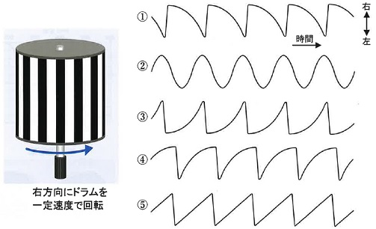
 |  | 1 | ①
 |  | 2 | ②
 |  | 3 | ③
 |  | 4 | ④
 |  | 5 | ⑤ | 正解
視能訓練士 | 2022 | ロービジョン |  | 2022_co_22_am017
 |  | 赤橙色の遮光眼鏡Aと、さまざまな眼鏡の分光透過率曲線の結果を示す。 遮光眼鏡Aの分光透過率曲線はどれか。
 |  | 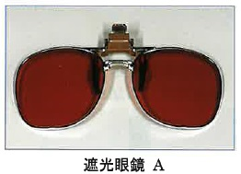
 |  | 1 | &#160;
 |  |  | 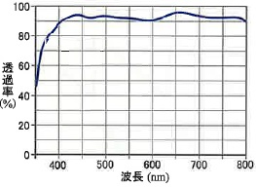
 |  | 2 | &#160;
 |  |  | 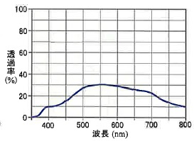
 |  | 3 | &#160;
 |  |  | 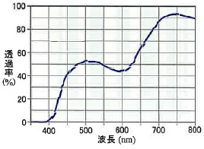
 |  | 4 | &#160;
 |  |  | 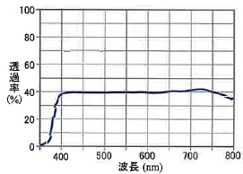
 |  | 5 | &#160; | 正解
 |  |  | 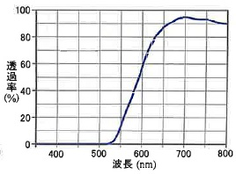
視能訓練士 | 2022 | 両眼視機能と眼球運動 |  | 2022_co_22_am018
 |  | 観察者と対象物の視距離が長くなるほど、立体視の感度が低下する奥行き手がかりはどれか。2つ選べ。
 |  | 1 | 重なりによる遮閉
 |  | 2 | 大気遠近法
 |  | 3 | テクスチャの勾配
 |  | 4 | 輻 湊 | 正解
 |  | 5 | 両眼視差 | 正解
視能訓練士 | 2022 | 視覚生理学の基礎 |  | 2022_co_22_am019
 |  | Goldmann視野計でⅠ/4eとほぼ等しい刺激強度となる視標面積と視標輝度の組合せはどれか。2つ選べ。
 |  | 1 | 0/4e
 |  | 2 | Ⅱ/3e | 正解
 |  | 3 | Ⅲ/2e | 正解
 |  | 4 | Ⅳ/3e
 |  | 5 | Ⅴ/2e
視能訓練士 | 2022 | 生理光学 |  | 2022_co_22_am020
 |  | 厚みを無視できる－3Dの凹レンズの左側1mに物体がある。 像の横倍率はどれか。
 |  | 1 | 0.15
 |  | 2 | 0.2
 |  | 3 | 0.25 | 正解
 |  | 4 | 0.3
 |  | 5 | 0.35
視能訓練士 | 2022 | 保健医療福祉と視能障害のリハビリテーションの理念 |  | 2022_co_22_am021
 |  | 検査への姿勢や意識について正しいのはどれか。2つ選べ。
 |  | 1 | 専門用語を用いて説明をする。
 |  | 2 | 忙しいときは患者確認を省略する。
 |  | 3 | 最新の知識と技術を修得し実施する。 | 正解
 |  | 4 | 検査指示に疑問があれば医師に確認する。 | 正解
 |  | 5 | 再診時の検査に患者の同意は不要である。
視能訓練士 | 2022 | 生理光学 |  | 2022_co_22_am022
 |  | オートレフケラトメータの結果を示す。 考えられるのはどれか。
 |  | 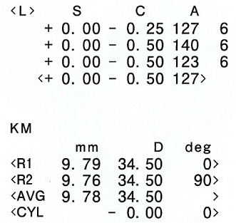
 |  | 1 | 翼状片
 |  | 2 | 円錐角膜
 |  | 3 | 角膜穿孔
 |  | 4 | 遠視性乱視
 |  | 5 | LASIK術後 | 正解
視能訓練士 | 2022 | 視覚生理学の基礎 |  | 2022_co_22_am023
 |  | 自覚的視力評価に用いるのはどれか。
 |  | 1 | PL法
 |  | 2 | 視運動性眼振
 |  | 3 | 視覚誘発電位
 |  | 4 | ドットカード | 正解
 |  | 5 | 嫌悪反射による観察
視能訓練士 | 2022 | 視覚生理学の基礎 |  | 2022_co_22_am024
 |  | 中心フリッカ検査について正しいのはどれか。
 |  | 1 | 散瞳下で行う。
 |  | 2 | 遠見矯正で行う。
 |  | 3 | 正常は30Hz以下である。
 |  | 4 | 疲労で限界フリッカ値は上昇する。
 |  | 5 | 視神経炎では限界フリッカ値は低下する。 | 正解
視能訓練士 | 2022 | 視覚生理学の基礎 |  | 2022_co_22_am025
 |  | パネルD-15について正しいのはどれか。
 |  | 1 | 暗室で行う。
 |  | 2 | Passしたときの色覚は正常である。
 |  | 3 | 色覚異常のスクリーニングに用いる。
 |  | 4 | 2色型色覚と異常3色型色覚の鑑別に有用である。
 |  | 5 | Failとは誤り軸と並行な横断線が2本以上のときである。 | 正解
視能訓練士 | 2022 | 視覚生理学の基礎 |  | 2022_co_22_am026
 |  | 両眼注視野検査について正しいのはどれか。
 |  | 1 | 視標は追視せずに行う。
 |  | 2 | 複像間距離を測定する。
 |  | 3 | 頭位異常のまま測定する。
 |  | 4 | Humphrey視野計で測定する。
 |  | 5 | 眼球運動制限がある方向は狭窄する。 | 正解
視能訓練士 | 2022 | 視覚生理学の基礎 |  | 2022_co_22_am027
 |  | Goldmann視野計の測定前の設定で誤っているのはどれか。
 |  | 1 | 暗室で行う。
 |  | 2 | 視標輝度は10,000asbに設定する。 | 正解
 |  | 3 | 背景輝度の設定にはⅤ/1e視標を用いる。
 |  | 4 | 測定用紙の縦軸と横軸の中心線を機器の溝に合わせる。
 |  | 5 | 水準器内の気泡を確認しながら機器の水平性を調整する。
視能訓練士 | 2022 | 眼科検査学 |  | 2022_co_22_am028
 |  | 最も侵襲性が高い検査はどれか。
 |  | 1 | 角膜知覚検査
 |  | 2 | Hess赤緑試験
 |  | 3 | 他覚的屈折検査
 |  | 4 | 動的量的視野検査
 |  | 5 | 涙道通水通色素検査 | 正解
視能訓練士 | 2022 | 保健医療福祉と視能障害のリハビリテーションの理念 |  | 2022_co_22_am029
 |  | 問題指向型診療記録について誤っているのはどれか。
 |  | 1 | Sには患者の主観データを記載する。
 |  | 2 | Oには測定したデータを記載する。
 |  | 3 | Aにはデータに基づく評価や診断を記載する。
 |  | 4 | Pにはproblem listを記載する。 | 正解
 |  | 5 | POSを実践するための記載方法である。
視能訓練士 | 2022 | 視覚生理学の基礎 |  | 2022_co_22_am030
 |  | 両眼開放視力検査について非測定眼の遮閉手段で誤っているのはどれか。
 |  | 1 | 偏光板
 |  | 2 | 凸レンズ
 |  | 3 | 散瞳薬点眼 | 正解
 |  | 4 | 方向変換ミラー
 |  | 5 | Bangerterフィルタ
視能訓練士 | 2022 | 生理光学 |  | 2022_co_22_am031
 |  | ±0.25Dのクロスシリンダを図のように測定眼にあてた。 矯正効果として正しいのはどれか。
 |  | 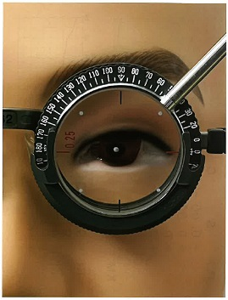
 |  | 1 | C＋0.25D90°
 |  | 2 | C－0.25D90°
 |  | 3 | S＋0.25D＝C－0.50D180° | 正解
 |  | 4 | S＋1.00D＝C－0.50D180°
 |  | 5 | S＋0.50D＝C－1.00D180°
視能訓練士 | 2022 | 生理光学 |  | 2022_co_22_am032
 |  | レンズメータで光学中心間距離を計測できない眼鏡度数はどれか。
 |  | 1 | 右：S＋3.00D 左：S－3.00D
 |  | 2 | 右：S－10.00D 左：S－10.00D
 |  | 3 | 右：C－2.00D180° 左：C－1.00D180° | 正解
 |  | 4 | 右：S＋0.25D＝C－0.50D90° 左：S＋0.25D＝C－0.50D180°
 |  | 5 | 右：S－2.00D＝C－2.00D45° 左：S－2.00D＝C－2.00D45°
視能訓練士 | 2022 | 視覚生理学の基礎 |  | 2022_co_22_am033
 |  | 水玉様視野の検出に適しているのはどれか。
 |  | 1 | 平面視野計
 |  | 2 | Amsler chart
 |  | 3 | Förster視野計
 |  | 4 | Goldmann視野計
 |  | 5 | Humphrey視野計 | 正解
視能訓練士 | 2022 | 斜視【斜視検査】 |  | 2022_co_22_am034
 |  | Solid pattern刺激を用いた立体視検査はどれか。
 |  | 1 | Stereo fly test（Titmus stereo test） | 正解
 |  | 2 | TNO stereo test
 |  | 3 | JACO stereo test
 |  | 4 | Frisby stereo test
 |  | 5 | Lang stereo test Ⅱ
視能訓練士 | 2022 | 斜視【斜視検査】 |  | 2022_co_22_am035
 |  | 回旋斜視角の他覚的測定法・機器はどれか。
 |  | 1 | 大型弱視鏡検査
 |  | 2 | 眼底写真撮影法 | 正解
 |  | 3 | New cyclo test
 |  | 4 | Cyclophorometer
 |  | 5 | Maddox double rod test
視能訓練士 | 2022 | 両眼視機能と眼球運動 |  | 2022_co_22_am036
 |  | 左滑車神経麻痺の患者で、内方回旋複視が最も強く出現するむき眼位はどれか。
 |  | 1 | 左方視
 |  | 2 | 右下方視
 |  | 3 | 右上方視
 |  | 4 | 左下方視 | 正解
 |  | 5 | 左上方視
視能訓練士 | 2022 | 視覚機能の基礎と検査機器（眼解剖） |  | 2022_co_22_am037
 |  | 対光反射の瞳孔求心路に該当しないのはどれか。
 |  | 1 | 杆 体
 |  | 2 | 錐 体
 |  | 3 | 視神経
 |  | 4 | 動眼神経 | 正解
 |  | 5 | メラノプシン含有網膜神経節細胞
視能訓練士 | 2022 | 眼科検査学 |  | 2022_co_22_am038
 |  | 正常眼の隅角検査で観察できないのはどれか。
 |  | 1 | 色素帯
 |  | 2 | 虹彩根部
 |  | 3 | 線維柱帯
 |  | 4 | 毛様体筋 | 正解
 |  | 5 | Schwalbe線
視能訓練士 | 2022 | 視覚機能の基礎と検査機器（眼解剖） |  | 2022_co_22_am039
 |  | 角膜について正しいのはどれか。2つ選べ。
 |  | 1 | 角膜厚が薄いと眼圧測定値は実際より高くなる。
 |  | 2 | 角膜後面から2層目はBowman膜である。
 |  | 3 | 知覚神経は三叉神経第一枝である。 | 正解
 |  | 4 | 内皮細胞は優れた増殖能をもつ。
 |  | 5 | 屈折力は水晶体より大きい。 | 正解
視能訓練士 | 2022 | 視覚生理学の基礎 |  | 2022_co_22_am040
 |  | 視野異常が両耳側から生じるのはどれか。
 |  | 1 | 緑内障
 |  | 2 | うっ血乳頭
 |  | 3 | 下垂体腺腫 | 正解
 |  | 4 | 多発性硬化症
 |  | 5 | 前部虚血性視神経症
視能訓練士 | 2022 | 斜視【各型】 |  | 2022_co_22_am041
 |  | 屈折矯正眼鏡で眼位が矯正されるのはどれか。2つ選べ。
 |  | 1 | 感覚性内斜視
 |  | 2 | 屈折性調節性内斜視 | 正解
 |  | 3 | 周期内斜視
 |  | 4 | 乳児内斜視
 |  | 5 | 非屈折性調節性内斜視 | 正解
視能訓練士 | 2022 | 眼疾病学 |  | 2022_co_22_am042
 |  | 核間麻痺で正しいのはどれか。
 |  | 1 | 潜伏眼振がある。
 |  | 2 | 内転障害を認める。 | 正解
 |  | 3 | 輻湊は不能である。
 |  | 4 | 対光反射は消失する。
 |  | 5 | 第1眼位は内斜視である。
視能訓練士 | 2022 | 眼疾病学 |  | 2022_co_22_am043
 |  | 慢性進行性外眼筋麻痺について正しいのはどれか。2つ選べ。
 |  | 1 | 日内変動がある。
 |  | 2 | 外眼筋の腫大がみられる。
 |  | 3 | テンシロン試験は陽性となる。
 |  | 4 | 眼瞼下垂で初発することが多い。 | 正解
 |  | 5 | ミトコンドリアDNAの異常がみられる。 | 正解
視能訓練士 | 2022 | 眼疾病学 |  | 2022_co_22_am044
 |  | 身体表現性障害＜心因性視能障害＞で異常を認めないのはどれか。
 |  | 1 | 色 覚
 |  | 2 | 視 野
 |  | 3 | 視 力
 |  | 4 | 調 節
 |  | 5 | 対光反射 | 正解
視能訓練士 | 2022 | 保健医療福祉と視能障害のリハビリテーションの理念 |  | 2022_co_22_am045
 |  | 母子保健法で健康診査を行わなければならないとされる児の年齢はどれか。2つ選べ。
 |  | 1 | 1歳未満
 |  | 2 | 1歳0か月～1歳6か月未満
 |  | 3 | 1歳6か月～2歳未満 | 正解
 |  | 4 | 2歳0か月～3歳未満
 |  | 5 | 3歳0か月～4歳未満 | 正解
視能訓練士 | 2022 | 眼疾病学 |  | 2022_co_22_am046
 |  | 聴覚障害を伴うのはどれか。
 |  | 1 | Behçet病
 |  | 2 | Vogt-小柳-原田病 | 正解
 |  | 3 | サルコイドーシス
 |  | 4 | ヘルペス性虹彩炎
 |  | 5 | 眼トキソプラズマ症
視能訓練士 | 2022 | 眼疾病学 |  | 2022_co_22_am047
 |  | 対光反射が正常で、明室より暗室で瞳孔不同が顕著となるのはどれか。
 |  | 1 | 視神経炎
 |  | 2 | 動眼神経麻痺
 |  | 3 | 瞳孔緊張症
 |  | 4 | 中脳背側症候群
 |  | 5 | Horner症候群 | 正解
視能訓練士 | 2022 | 眼疾病学 |  | 2022_co_22_am048
 |  | 眼瞼内反の症状および所見として誤っているのはどれか。
 |  | 1 | 異物感
 |  | 2 | 角膜上皮障害
 |  | 3 | 眼球陥凹 | 正解
 |  | 4 | 羞 明
 |  | 5 | 流 涙
視能訓練士 | 2022 | 眼疾病学 |  | 2022_co_22_am049
 |  | MRIが病態の評価に有用な疾患はどれか。2つ選べ。
 |  | 1 | 眼窩腫瘍 | 正解
 |  | 2 | 甲状腺眼症 | 正解
 |  | 3 | 調節性内斜視
 |  | 4 | 閉塞隅角緑内障
 |  | 5 | 裂孔原性網膜剝離
視能訓練士 | 2022 | 斜視【各型】 |  | 2022_co_22_am050
 |  | 部分調節性内斜視で正しいのはどれか。
 |  | 1 | 急性発症する。
 |  | 2 | 遠視は軽度である。
 |  | 3 | 近接性輻湊が強い。
 |  | 4 | 斜視手術の適応である。 | 正解
 |  | 5 | 完全矯正眼鏡を装用すると内斜視角が増加する。
視能訓練士 | 2022 | 斜視【各型】 |  | 2022_co_22_am051
 |  | 間欠性外斜視で正しいのはどれか。
 |  | 1 | 上下斜視は伴わない。
 |  | 2 | 内転不全がみられる。
 |  | 3 | 斜位近視の原因となる。 | 正解
 |  | 4 | 成人になると自然治癒する。
 |  | 5 | 遠見と近見の斜視角は同じである。
視能訓練士 | 2022 | 斜視【各型】 |  | 2022_co_22_am052
 |  | 偽斜視の原因はどれか。2つ選べ。
 |  | 1 | A-V型斜視
 |  | 2 | 眼瞼下垂 | 正解
 |  | 3 | 高AC/A比
 |  | 4 | 網膜正常対応
 |  | 5 | 陽性γ角 | 正解
視能訓練士 | 2022 | 斜視【各型】 |  | 2022_co_22_am053
 |  | 右眼下斜視と内方回旋偏位をきたすのはどれか。
 |  | 1 | 右上直筋麻痺
 |  | 2 | 右下直筋麻痺
 |  | 3 | 右下斜筋麻痺 | 正解
 |  | 4 | 左上直筋麻痺
 |  | 5 | 左下斜筋麻痺
視能訓練士 | 2022 | 斜視【各型】 |  | 2022_co_22_am054
 |  | 疾患と原因の組合せで正しいのはどれか。2つ選べ。
 |  | 1 | A型外斜視 -- 上斜筋不全
 |  | 2 | A型内斜視 -- 上直筋過動 | 正解
 |  | 3 | V型外斜視 -- 下直筋不全
 |  | 4 | V型外斜視 -- 外直筋過動 | 正解
 |  | 5 | V型内斜視 -- 下斜筋不全
視能訓練士 | 2022 | 斜視【各型】 |  | 2022_co_22_am055
 |  | 先天上斜筋麻痺で正しいのはどれか。
 |  | 1 | 片眼性である。
 |  | 2 | 頭位異常がみられる。 | 正解
 |  | 3 | 内上転障害がみられる。
 |  | 4 | 両眼視機能は不良である。
 |  | 5 | 上斜筋前部前転術の適応である。
視能訓練士 | 2022 | 眼疾病学 |  | 2022_co_22_am056
 |  | 眼窩吹き抜け骨折で正しいのはどれか。
 |  | 1 | 牽引試験は陰性である。
 |  | 2 | 後頭部の外傷で生じる。
 |  | 3 | 眼窩底骨折では下転障害はみられない。
 |  | 4 | 眼窩内壁骨折では同側性複視を自覚する。 | 正解
 |  | 5 | 眼窩部の単純エックス線検査では骨折は確認できない。
視能訓練士 | 2022 | 斜視【斜視治療】 |  | 2022_co_22_am057
 |  | プリズム眼鏡の目的でないのはどれか。
 |  | 1 | 眼位異常に伴う眼精疲労の軽減
 |  | 2 | 顕性斜視の整容的改善 | 正解
 |  | 3 | 両眼視機能の改善
 |  | 4 | 頭位異常の改善
 |  | 5 | 両眼複視の改善
視能訓練士 | 2022 | 斜視【斜視検査】 |  | 2022_co_22_am058
 |  | 間欠性外斜視の融像除去眼位を測定する方法はどれか。
 |  | 1 | 交代プリズム遮閉試験 | 正解
 |  | 2 | Bielschowsky頭部傾斜試験
 |  | 3 | Hirschberg試験
 |  | 4 | Krimsky試験
 |  | 5 | 同時プリズム遮閉試験
視能訓練士 | 2022 | 斜視【斜視治療】 |  | 2022_co_22_am059
 |  | 後天眼球運動障害の視能訓練の目的で正しいのはどれか。2つ選べ。
 |  | 1 | 拮抗筋＜はりあい筋＞の拘縮に対する予防 | 正解
 |  | 2 | 両眼単一視野の拡大 | 正解
 |  | 3 | 調節力の改善
 |  | 4 | 抑制の除去
 |  | 5 | 視力の回復
視能訓練士 | 2022 | 斜視【斜視検査】 |  | 2022_co_22_am060
 |  | 抑制の検出ができる立体視検査はどれか。2つ選べ。
 |  | 1 | TNO stereo test | 正解
 |  | 2 | Lang stereo test
 |  | 3 | Frisby stereo test
 |  | 4 | Randot preschool stereoacuity test
 |  | 5 | Stereo fly test（Titmus stereo test） | 正解
視能訓練士 | 2022 | 斜視【斜視治療】 |  | 2022_co_22_am061
 |  | 間欠性外斜視の視能訓練で正しい順序はどれか。
 |  | 1 | 生理的複視認知→抑制除去→融像
 |  | 2 | 生理的複視認知→融像→抑制除去
 |  | 3 | 融像→抑制除去→生理的複視認知
 |  | 4 | 抑制除去→生理的複視認知→融像 | 正解
 |  | 5 | 抑制除去→融像→生理的複視認知
視能訓練士 | 2022 | 斜視【斜視検査】 |  | 2022_co_22_am062
 |  | Hess赤緑試験について正しいのはどれか。
 |  | 1 | 単独眼筋麻痺の判定に有用である。 | 正解
 |  | 2 | 格子図形の1つのマス目は10°である。
 |  | 3 | 右側の図が左眼の眼球運動を示している。
 |  | 4 | 赤ガラスをかけた眼には緑色の矢印が見える。
 |  | 5 | 左右2つの図形のうち、小さい方は第2偏位を示している。
視能訓練士 | 2022 | 斜視【斜視検査】 |  | 2022_co_22_am063
 |  | 網膜対応検査について正しいのはどれか。2つ選べ。
 |  | 1 | 他覚的検査である。
 |  | 2 | 中心固視か偏心固視かで検査方法が異なる。 | 正解
 |  | 3 | 背理性複視の有無を予測することができる。 | 正解
 |  | 4 | 日常視に近い検査法は、残像転送試験である。
 |  | 5 | 両眼分離効果が高い検査法では異常対応に検出されやすい。
視能訓練士 | 2022 | 眼疾病学 |  | 2022_co_22_am064
 |  | 生理的眼振はどれか。
 |  | 1 | 温度眼振 | 正解
 |  | 2 | 顕性潜伏眼振
 |  | 3 | シーソー眼振
 |  | 4 | 周期交代性眼振
 |  | 5 | 輻湊後退眼振
視能訓練士 | 2022 | 斜視【斜視検査】 |  | 2022_co_22_am065
 |  | 微小斜視弱視の中心抑制暗点を検出できないのはどれか。
 |  | 1 | 固視検査 | 正解
 |  | 2 | 4⊿基底外方試験
 |  | 3 | JACO stereo test
 |  | 4 | Bagolini線条検査
 |  | 5 | Stereo fly test（Titmus stereo test）
視能訓練士 | 2022 | 斜視【各型】 |  | 2022_co_22_am066
 |  | 4歳6か月の男児。生後3か月ころからの眼位異常を母親が訴え来院した。視力は右1.2、左1.2で、正面での眼位は＋10°、R/L30°で両眼視機能は良好である。9方向むき眼位写真と強制閉瞼時の写真を示す。 この症例にみられるのはどれか。
 |  | 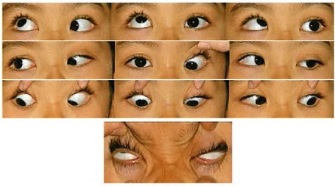
 |  | 1 | 顎下げ
 |  | 2 | 偽眼瞼下垂 | 正解
 |  | 3 | 右への頭部傾斜
 |  | 4 | 瞳孔の対光反射消失
 |  | 5 | Bielschowsky現象陽性
視能訓練士 | 2022 | 斜視【斜視検査】 |  | 2022_co_22_am067
 |  | 18歳の女子。2歳ころから右内斜視があり自宅近くの医療機関で眼鏡を処方され装用したが、5歳ころから放置していた。最近、見た目が気になるようになり、手術を希望して来院した。視力は右（1.2×＋1.00D）、左（1.2×＋0.75D）。交代プリズム遮閉試験は遠近ともに30⊿ET、大型弱視鏡では他覚的斜視角＋15°、同時視（－）0°付近で交差感があり他覚的斜視角≠自覚的斜視角であった。Bagolini線条検査の結果を示す。 術後に懸念される症状はどれか。
 |  | 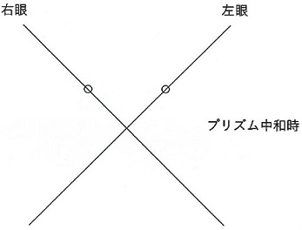
 |  | 1 | 斜位近視
 |  | 2 | 視力障害
 |  | 3 | 背理性複視 | 正解
 |  | 4 | 輻湊不全
 |  | 5 | 抑 制
視能訓練士 | 2022 | 視覚生理学の基礎 |  | 2022_co_22_am068
 |  | 28歳の女性。全身性エリテマトーデスの治療でヒドロキシクロロキンの内服治療を開始した後、色が分かりにくいことを訴えて来院した。 色覚検査に用いるのはどれか。2つ選べ。
 |  | 1 | パネルD-15 | 正解
 |  | 2 | 石原色覚検査表
 |  | 3 | ランタンテスト
 |  | 4 | アノマロスコープ
 |  | 5 | SPP-2＜標準色覚検査表第二部＞ | 正解
視能訓練士 | 2022 | 視覚生理学の基礎 |  | 2022_co_22_am069
 |  | 37歳の男性。夜盲を主訴に来院した。視力は右1.5（矯正不能）、左1.2（矯正不能）。Goldmann視野計検査では20～40°付近に輪状暗点が検出された。 ERG検査の結果で考えられる波形はどれか。2つ選べ。
 |  | 1 | 杆体応答 | 正解

 |  | 2 | 最大応答 | 正解

 |  | 3 | 錐体応答

 |  | 4 | フリッカ応答

 |  | 5 | 多局所ERG
 |  |  | 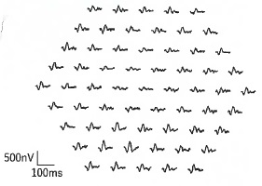
視能訓練士 | 2022 | 眼科検査学 |  | 2022_co_22_am070
 |  | 62歳の男性。2週前からの左眼の歪視を主訴に来院した。視力は右（1.2×－3.50D）、左（0.7×－4.00D）。左眼の眼底写真（A）、フルオレセイン蛍光眼底造影検査の結果（B）及びOCTの結果（C）を示す。 OCTの所見でみられるのはどれか。
 |  | 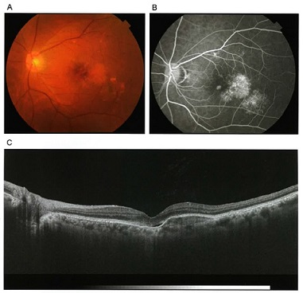
 |  | 1 | 黄斑円孔
 |  | 2 | 乳頭浮腫
 |  | 3 | 網膜分離
 |  | 4 | 嚢胞様黄斑浮腫
 |  | 5 | 網膜色素上皮層の隆起 | 正解
視能訓練士 | 2022 | 眼疾病学 |  | 2022_co_22_am071
 |  | 7歳の男児。右眼の視力低下を主訴に来院した。視力は右0.07（0.7×－5.00D＝cyl－8.00D15°）、左1.0（1.2×－0.25D）であった。右眼の散瞳下の細隙灯顕微鏡写真を示す。 考えられる全身異常はどれか。
 |  | 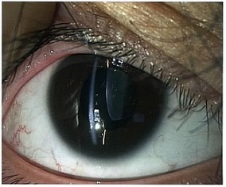
 |  | 1 | 難 聴
 |  | 2 | 陰部潰瘍
 |  | 3 | 皮膚紅斑
 |  | 4 | カフェオレ斑
 |  | 5 | 心血管系疾患 | 正解
視能訓練士 | 2022 | 眼疾病学 |  | 2022_co_22_am072
 |  | 6歳の女児。1時間前に父親の足があたり右眼を受傷し、右眼痛、複視および悪心を訴えて来院した。眼窩CT冠状断を示す。 治療方針として適切なのはどれか。
 |  | 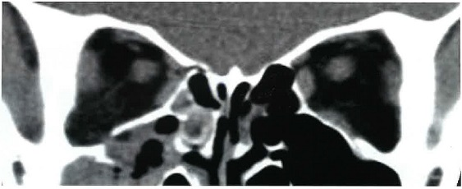
 |  | 1 | 抗菌薬を点眼する。
 |  | 2 | 自然治癒がみられるため経過観察とする。
 |  | 3 | 手術で眼窩外に嵌頓した組織を眼窩内に整復する。 | 正解
 |  | 4 | 直ちに外眼筋の後転術を行う。
 |  | 5 | 副腎皮質ステロイド薬を全身投与する。
視能訓練士 | 2022 | 眼疾病学 |  | 2022_co_22_am073
 |  | 2歳6か月の男児。約3か月前から左眼の瞳が白いことに気付いた母親と来院した。発達は年齢相当である。外傷歴はない。絵視標で右視力0.6、左眼は遮閉を嫌がり視力検査ができない。角膜反射は両眼とも瞳孔中央に観察される。レチノスコープでは、右眼は徹照良好、左眼は徹照がみられない。頭部CTを示す。左眼球下方に高信号（矢印）が観察される。 考えられる病態はどれか。
 |  | 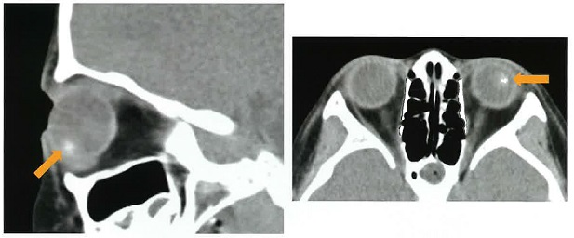
 |  | 1 | 眼内異物
 |  | 2 | 網膜剝離
 |  | 3 | 先天白内障
 |  | 4 | 網膜芽細胞腫 | 正解
 |  | 5 | 先天網膜分離症
視能訓練士 | 2022 | 斜視【斜視検査】 |  | 2022_co_22_am074
 |  | 51歳の男性。2年前からの左方視時の複視を主訴に来院した。視力は右1.2、左1.2で、左への頭部傾斜がみられ、第1眼位は大型弱視鏡検査で＋2°、R/L6°、Ex7°であった。頭部MRIで異常を認めなかった。頭部傾斜試験の写真（A）と左眼固視時の大型弱視鏡検査での9方向むき眼位の結果（B）とを示す。 以下の問いに答えよ。
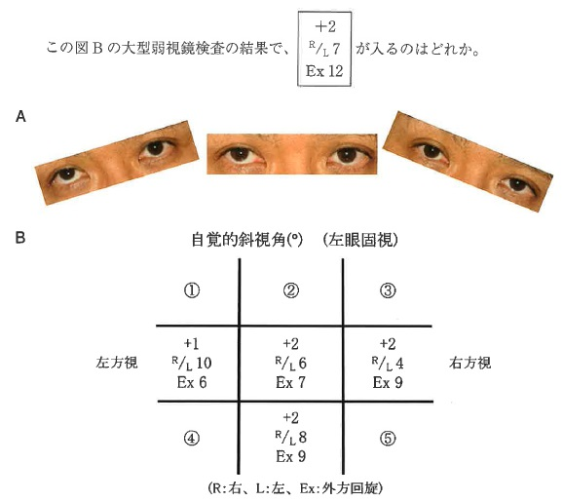
 |  | 1 | ①
 |  | 2 | ②
 |  | 3 | ③
 |  | 4 | ④
 |  | 5 | ⑤ | 正解
視能訓練士 | 2022 | 斜視【各型】 |  | 2022_co_22_am075
 |  | 4歳の女児。幼稚園の健診で内斜視を指摘され自宅近くの診療所を受診した。右＋2.50D、左＋3.50Dの眼鏡を作製したが、眼鏡を装用しても時々内斜するため紹介受診した。眼位は眼鏡装用で近見20⊿ET'、遠見5⊿ET。現況の眼鏡での矯正視力は右（1.0）左（0.6）だった。アトロピン硫酸塩を用いた屈折検査で、屈折値は右＋3.50D 左＋6.00Dだった。 次に行うべき対応で誤っているのはどれか。
 |  | 1 | AC/A比を測定する。
 |  | 2 | 残余斜視の手術を行う。 | 正解
 |  | 3 | 左眼の弱視訓練を行う。
 |  | 4 | 近見に凸レンズを付加し二重焦点眼鏡の適応を判断する。
 |  | 5 | アトロピン硫酸塩を用いた検査結果での完全矯正眼鏡に作り替える。

